Sheet1
永州职院畜牧兽医专业实习基地设备参数要求
序 号 | 产品名称 | 数 量 | 生产厂家 | 技术参数 | 参考图标
1 | 智能马弗炉 4--10 | 1 | 湘潭仪器仪表 | 一：用途概述： 箱式电阻炉专供工矿企业、大专院校、科研单位的实验室做为化学元素分析和小型钢件的淬火、退火、回火等高温热处理用，还可做金属，石器、陶瓷的烧结、溶解、分析等高温加热用。 二：产品特点： 独特的门设计，使开门操作安全简便，确保炉内高温热气不外露。 高精度智能数码显示仪表，控温系统采用微电脑芯片处理器，具有PID调节特性，时间设定，温度修正，超温报警等功能，控温精度高。 炉膛由高温耐火材料烧结而成，确保经久耐用。 极好的门密封使得热量损失最小，增加了路内温度的均匀性。 1、额定温度大于等于1000℃ 2、额定功率(4kw) | 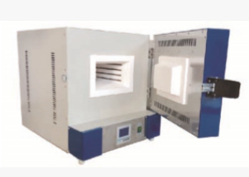
2 | 电子分析天平JYE0002 | 2 | 上海舜宇恒平科学仪器有限公司 | 一：功能描述 交直流两用，带水准器，液晶背光显示，内置RS232接口，砝码（选配） 系统单键操作无需切换，计数功能，自动校准，全量程去皮，单位转换 二：技术参数： 称量范围(g) ：1000 可读性(g) ：0.01 重复性 (≤g) ：±0. 01 线性 (≤g) ：±0.02 秤盘尺寸(mm) ：Φ128 外形尺寸200*265*90(mm | 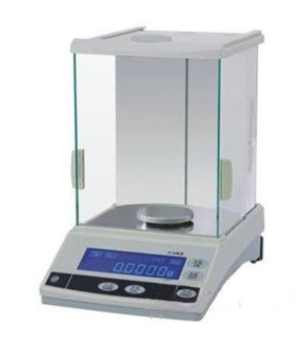
3 | 粗纤维测定仪6管CXC-06 | 1 | 力辰科技 | 一：功能描述 本仪器采用浓度准确的酸和碱，在特定条件下消煮样品，再用乙醇除去可溶物质，经高温灼烧后扣除矿物质的量，所含的含量称粗纤维。它不是一个确切的化学实体，只是在公认强制规定的条件下测出的概略成份，其中以纤维素为主，还有少量半纤维素和木质素。仪器内部的管路控制均采用气动元件，所有操作采用集中处理方式，有效提升工作效率。本仪器可适用于各种饲料、粮食、谷物食品及其它需要测定粗纤维含量的农副产品。 二：产品特点 真正的抽虑畅通，高性能耐腐蚀部件一体设计，试剂容器放置在台面上，加液方便加热功率任意调节，定时报警。 三：技术参数 1、重复性误差；粗纤维含量在10%以下，绝对值误差≤0.4粗纤维含量在10%以上，相对误差≤4% 2、测定时间；粗纤维含量在10%以上，相对误差≤4% | 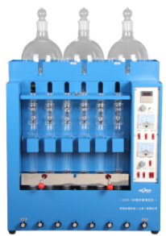
4 | 电子生物显微镜XSZ-4GA | 23 | 北京西湾光电科技有限公司 | 一：主要技术参数 1、放大倍数；40X- 1600X 2、E镜高品质广角WF10X(18毫米)、WF16X(13毫米)镜95消色差物镜4X、10X、40X(弹)、 100X(3弹、 油) 3、聚光镜；可调节阿贝NA1.25带可变光圈、带滤光镜托盘 4、调焦系统；粗微同轴双速调焦系统 5、产品尺寸；长20.5厘米;宽-17厘米;高-39厘米 6、产品重量；净重4970克毛重5537克 7、目镜座双目30°倾角带垂直TV镜筒 8、转换器；四孔内倾转换器 9、载物台双层机械活动平台 10、电子目镜(可接电脑): 200万、500万(电视电脑两用型) 11、显示屏: 4.5英寸、7英寸 | 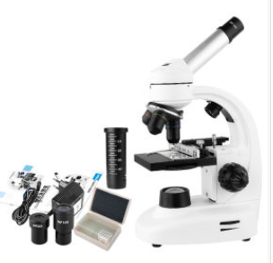
5 | 解剖显微镜 | 1 |  | 一：主要技术参数 1、目镜：双目广角WF10X 2、物镜：连续变倍0.7~4.5倍 3、面积：200X255mm 4、净重4kg毛重7kg (约) 5、镜座：45°倾角; 360°水平旋转;瞳距5! 6、距离：最大工作距离100mm 7、物板；黑白双面直径95mm 8、系统：外挂式环形无极亮度调节LED电光源 9、升降调节范围40mm ,立柱调节范围1.被观察物最大高度100mm2X增倍镜/ 20X广角目镜200W像素电子目镜/ 500W像素电子|电视电脑两用CCD / HDMI/VGA双输L 10、64GB存储 二：主要用途 ①可用于手机主板维修,苹果主板断点 ②作为动物学、植物学、昆虫学、组纠地质学和皮肤病学等的研究和解剖工作 | 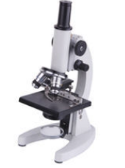
6 | 兽用B超机 | 1 | 恩威达N7 | 一：主要技术参数 1、屏幕尺寸：5.6英寸 2、显示:8种彩色显示方式 3、3.5MHZ机械探头 | 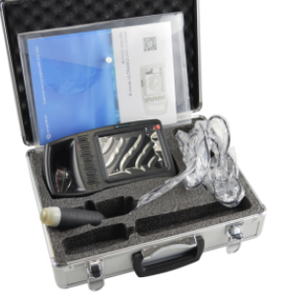
7 | 手提电脑 联想笔记本 E570 | 1 | 联想杨天 | 系统：Windows 10 分辨率：标准屏（1366×768） 厚度：20.0mm以上 内存容量：4G 待机时长：5小时 处理器：赛扬3865u 显卡类别：集成显卡 裸机重量：2-2.5kg 硬盘容量：500G 分类：常规笔记本 屏幕尺寸：15.6英寸
8 | 佳能（Canon）EOS 6D 专业全画幅数码单反相机 | 2 | 佳能 | 一：主要技术参数 1、配置EF 50mm f/1.8 STM套机 2、传感器：全画幅（35.9*24mm） 3、有效像素：2620万 4、显示屏尺寸：3英寸 5、显示屏像素：104万像素液晶屏 6、连拍速度：支持（最高约6.5张/秒） 7、快门速度：1/4000-30s，B门， | 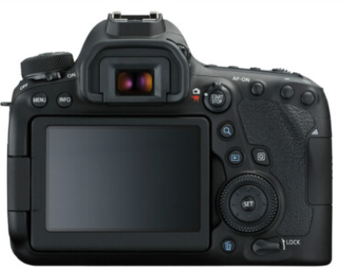
9 | 血红蛋白计试剂 | 20
10 | 分光光度计 722 | 1 | 上海精密科学仪器 | 一：主要技术参数 波长范围：325nm～1000nm 光谱带宽：4nm 杂散光：≤0.5%T（360nm） 波长准确度：±2nm 波长重复性：1nm 光度范围：－0.301A～3A 透射比准确度：±0.5%T 透射比重复性：±0.2%T 透射比范围：0.0-125%T 浓度显示范围：0-9999 稳定性：≤±0.003A/h 数据输出方式：配有RS232通讯接口 | 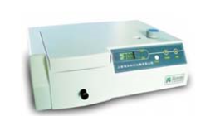
11 | 1.6L全自动玻璃双蒸馏水机 | 2 |  | 技术参数： 1.输出功率：3.0KW 2.电压：220V/50Hz 3.仪器尺寸：530X300X440(mm) 4.纯水产量：1600ml/h

